Hoja1
 | Ejercicio 4: Método de Newton.

 | Alexis Palomares Olegario.

 | 18 de septiembre del 2021.

Ejercicio. Método de Newton.
Próposito: Identificar las características del método Newton mediante la solución a un problema de aplicación.
Instrucciones:
Una placa cuadrada con lados de longitu unitaria tiene su centro en el origen de un sistema de coordenadas cartesianas (x,y). Los lados son paralelos a cualquiera de los ejes x o y. En la placa se perfora un circulo de radio r. El centro del orificio está sobre el eje x a una distancia r del lado izquierdo de la placa. El centroide de la pieza restante tiene una abscisa igual a c, que está definida por:

c = πr^2(0.5 - r)/(1 - πr^2)
El valor de r que maximiza c satisface la ecuación:
πr^2-3r+1=0
Detenemos la iteración hasta que el valor relativo porcentual sea menor a 1%
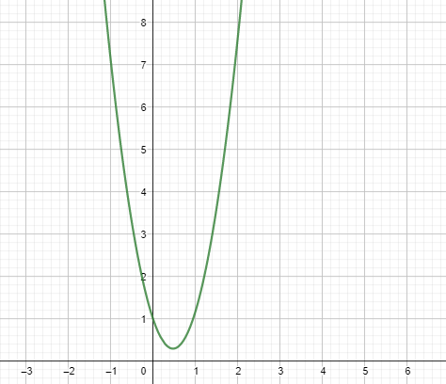

Debido a que en la gráfica de la ecuación no muestra raíces en los reales, entonces elegí 1 + 2i como valor inicial.
iteración | r_k | función | derivada | Ea | Er | Erp
1 | 1 + 2ί | -11.4247779608 + 6.5663706144ί | 3.2831853072 + 12.5663706144ί
2 | 0.7332089064 + 1.0211411921ί | -2.7865520887 + 1.6408589437ί | 1.606887428 + 6.4160193347ί | 9.9438227777 | 7.9100680641 | 791.00680641
3 | 0.5949124959 + 0.5521932829ί | -0.6307885901 + 0.4074885223ί | 0.737945453 + 3.469532722ί | 2.4836503092 | 3.0598562889 | 305.98562889
4 | 0.5195436715 + 0.3543549207ί | -0.1051163012 + 0.0936876009ί | 0.2643891629 + 2.2264776313ί | 0.6122110532 | 0.9734905629 | 97.34905629
5 | 0.4835782872 + 0.3028721852ί | -0.0042630256 + 0.0116339231ί | 0.0384119891 + 1.9030020638ί | 0.1300161115 | 0.2278602835 | 22.786028352
6 | 0.4775125181 + 0.3005095898ί | 0.0000980544 + 0.0000900441ί | 0.0002996379 + 1.8881574393ί | 0.0123401848 | 0.0218719157 | 2.1871915729
7 | 0.477464821 + 0.3005615135ί | -0.0000000013 - 0.0000000156ί | -0.0000000518 + 1.8884836857ί | 0.0001331378 | 0.0002359806 | 0.0235980576
8 | 0.4774648293 + 0.3005615128ί | 0 - 0ί | 0 + 1.8884836813ί | 1.56E-08 | 2.77E-08 | 2.7681E-06
9 | 0.4774648293 + 0.3005615128ί | 0 + 0ί | 0 + 1.8884836813ί | 0 | 0 | 0

iteración | r_k | función | derivada | Ea | Er | Erp
1 | 1 - 2ί | -11.4247779608 - 6.5663706144ί | 3.2831853072 - 12.5663706144ί
2 | 0.7332089064 - 1.0211411921ί | -2.7865520887 - 1.6408589437ί | 1.606887428 - 6.4160193347ί | 9.9438227777 | 7.9100680641 | 791.00680641
3 | 0.5949124959 - 0.5521932829ί | -0.6307885901 - 0.4074885223ί | 0.737945453 - 3.469532722ί | 2.4836503092 | 3.0598562889 | 305.98562889
4 | 0.5195436715 - 0.3543549207ί | -0.1051163012 - 0.0936876009ί | 0.2643891629 - 2.2264776313ί | 0.6122110532 | 0.9734905629 | 97.34905629
5 | 0.4835782872 - 0.3028721852ί | -0.0042630256 - 0.0116339231ί | 0.0384119891 - 1.9030020638ί | 0.1300161115 | 0.2278602835 | 22.786028352
6 | 0.4775125181 - 0.3005095898ί | 0.0000980544 - 0.0000900441ί | 0.0002996379 - 1.8881574393ί | 0.0123401848 | 0.0218719157 | 2.1871915729
7 | 0.477464821 - 0.3005615135ί | -0.0000000013 + 0.0000000156ί | -0.0000000518 - 1.8884836857ί | 0.0001331378 | 0.0002359806 | 0.0235980576
8 | 0.4774648293 - 0.3005615128ί | 0 + 0ί | 0 - 1.8884836813ί | 1.56E-08 | 2.77E-08 | 2.7681E-06
9 | 0.4774648293 - 0.3005615128ί | 0 - 0ί | 0 - 1.8884836813ί | 0 | 0 | 0

Evaluando las raíces:
0.2275116254 + 0.1681331269ί
0.2274648215 - 0.1681801733ί

Podemos ver que el valor que maximiza la ecuación es r = 0.477464821 - 0.3005615135ί, y c = 0.2275116254 + 0.1681331269ί

